对账
订单号 | 入住日期 | 离店日期 | 应收 |  |  |  | ，
17931588371 | 2022-05-22 | 2022-05-23 | 265 | 265.00 | 2550172 | 0 | ，2550172 | 直连
17941935769 | 2022-05-16 | 2022-05-23 | 162 | 162 | 2553294 | 0 | ，2553294 | 直连
17948710688 | 2022-05-22 | 2022-05-23 | 257 | 257.00 | 2554324 | 0 | ，2554324 | 直连
17953533504 | 2022-05-22 | 2022-05-23 | 415 | 415.00 | 2555622 | 0 | ，2555622 | 直连
17953559697 | 2022-05-22 | 2022-05-23 | 324 | 324.00 | 2555631 | 0 | ，2555631 | 直连
17961471667 | 2022-05-20 | 2022-05-23 | 416 | 416.01 | 2557174 | -0.01 | ，2557174 | 直连
17961541843 | 2022-05-20 | 2022-05-23 | 438 | 438.00 | 2557223 | 0 | ，2557223 | 直连
17964098147 | 2022-05-22 | 2022-05-23 | 102 | 102.00 | 2557492 | 0 | ，2557492 | 直连
17965157532 | 2022-05-20 | 2022-05-23 | 1722 | 1722.00 | 2557797 | 0 | ，2557797 | 直连
17967698543 | 2022-05-22 | 2022-05-23 | 263 | 263.00 | 2558111 | 0 | ，2558111 | 直连
17969193962 | 2022-05-21 | 2022-05-23 | 197 | 197.00 | 2558779 | 0 | ，2558779 | 直连
17969253920 | 2022-05-21 | 2022-05-23 | 195 | 195.00 | 2558815 | 0 | ，2558815 | 直连
17971922823 | 2022-05-22 | 2022-05-23 | 771 | 771.00 | 2559113 | 0 | ，2559113 | 直连
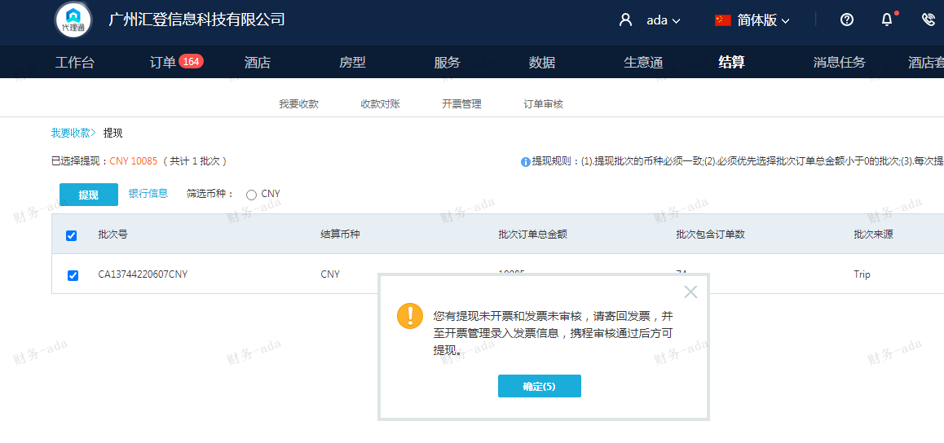
17972313729 | 2022-05-22 | 2022-05-23 | 150 | 150.00 | 2559289 | 0 | ，2559289 | 直连
17972964450 | 2022-05-22 | 2022-05-23 | 91 | 91.00 | 2559534 | 0 | ，2559534 | 直连
17973414159 | 2022-05-22 | 2022-05-23 | 94 | 94.00 | 2559813 | 0 | ，2559813 | 直连
17973446384 | 2022-05-22 | 2022-05-23 | 132 | 132.00 | 2559838 | 0 | ，2559838 | 直连
17973445522 | 2022-05-22 | 2022-05-23 | 109 | 109.00 | 2559839 | 0 | ，2559839 | 直连
17973452991 | 2022-05-22 | 2022-05-23 | 93 | 93.00 | 2559845 | 0 | ，2559845 | 直连
17973453345 | 2022-05-22 | 2022-05-23 | 107 | 107.00 | 2559846 | 0 | ，2559846 | 直连
17973469441 | 2022-05-22 | 2022-05-23 | 78 | 78.00 | 2559863 | 0 | ，2559863 | 直连
17973473517 | 2022-05-22 | 2022-05-23 | 93 | 93.00 | 2559866 | 0 | ，2559866 | 直连
17973473748 | 2022-05-22 | 2022-05-23 | 123 | 123.00 | 2559867 | 0 | ，2559867 | 直连
17973533772 | 2022-05-22 | 2022-05-23 | 72 | 72.00 | 2559913 | 0 | ，2559913 | 直连
17973550652 | 2022-05-22 | 2022-05-23 | 93 | 93.00 | 2559923 | 0 | ，2559923 | 直连
17973560654 | 2022-05-22 | 2022-05-23 | 120 | 120.00 | 2559929 | 0 | ，2559929 | 直连
17973605899 | 2022-05-22 | 2022-05-23 | 63 | 63.00 | 2559963 | 0 | ，2559963 | 直连
17973649637 | 2022-05-22 | 2022-05-23 | 174 | 174.00 | 2559986 | 0 | ，2559986 | 直连
17973660415 | 2022-05-22 | 2022-05-23 | 93 | 93.00 | 2559993 | 0 | ，2559993 | 直连
17973669678 | 2022-05-22 | 2022-05-23 | 93 | 93.00 | 2560000 | 0 | ，2560000 | 直连
17975852737 | 2022-05-22 | 2022-05-23 | 119 | 119.00 | 2560048 | 0 | ，2560048 | 直连
17975914235 | 2022-05-22 | 2022-05-23 | 83 | 83.00 | 2560058 | 0 | ，2560058 | 直连
17975970023 | 2022-05-22 | 2022-05-23 | 101 | 101.00 | 2560075 | 0 | ，2560075 | 直连
17976053931 | 2022-05-22 | 2022-05-23 | 93 | 93.00 | 2560102 | 0 | ，2560102 | 直连
17976126250 | 2022-05-22 | 2022-05-23 | 153 | 153.00 | 2560131 | 0 | ，2560131 | 直连
17976150073 | 2022-05-22 | 2022-05-23 | 109 | 109.00 | 2560142 | 0 | ，2560142 | 直连
17976161035 | 2022-05-22 | 2022-05-23 | 131 | 131.00 | 2560148 | 0 | ，2560148 | 直连
17976172737 | 2022-05-22 | 2022-05-23 | 116 | 116.00 | 2560152 | 0 | ，2560152 | 直连
17976211070 | 2022-05-22 | 2022-05-23 | 112 | 112.00 | 2560163 | 0 | ，2560163 | 直连
17976247216 | 2022-05-22 | 2022-05-23 | 152 | 152.00 | 2560174 | 0 | ，2560174 | 直连
17976249683 | 2022-05-22 | 2022-05-23 | 118 | 118.00 | 2560180 | 0 | ，2560180 | 直连
17976282380 | 2022-05-22 | 2022-05-23 | 113 | 113.00 | 2560185 | 0 | ，2560185 | 直连
17976300902 | 2022-05-22 | 2022-05-23 | 136 | 136.00 | 2560196 | 0 | ，2560196 | 直连
17976356511 | 2022-05-22 | 2022-05-23 | 70 | 70.00 | 2560211 | 0 | ，2560211 | 直连
17976426491 | 2022-05-22 | 2022-05-23 | 112 | 112.00 | 2560250 | 0 | ，2560250 | 直连
17976442127 | 2022-05-22 | 2022-05-23 | 66 | 66.00 | 2560257 | 0 | ，2560257 | 直连
17976455556 | 2022-05-22 | 2022-05-23 | 214 | 214.00 | 2560264 | 0 | ，2560264 | 直连
17976623295 | 2022-05-22 | 2022-05-23 | 147 | 147.00 | 2560338 | 0 | ，2560338 | 直连
17977401978 | 2022-05-22 | 2022-05-23 | 263 | 263.00 | 2560652 | 0 | ，2560652 | 直连
17977521025 | 2022-05-22 | 2022-05-23 | 372 | 372.00 | 2560739 | 0 | ，2560739 | 直连

 |  |  | 10085

A220607092825481
总计：10085元

